원석모양
등급 종류 | O | A | S | SS | SSS
 | 흙과함께있음 | 흙제거 | 크게조각 | 좀더 섬세 | 본형

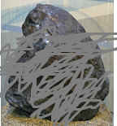
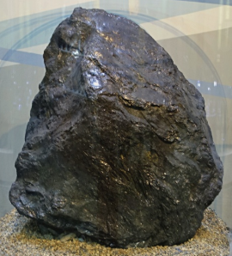
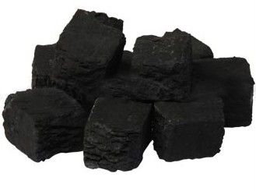
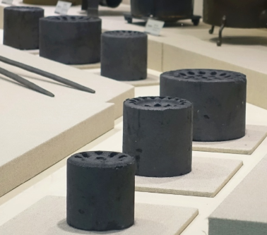
석탄

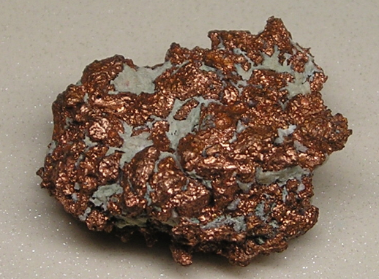
구리
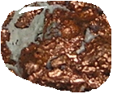

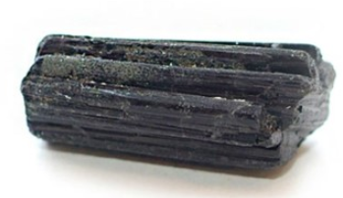
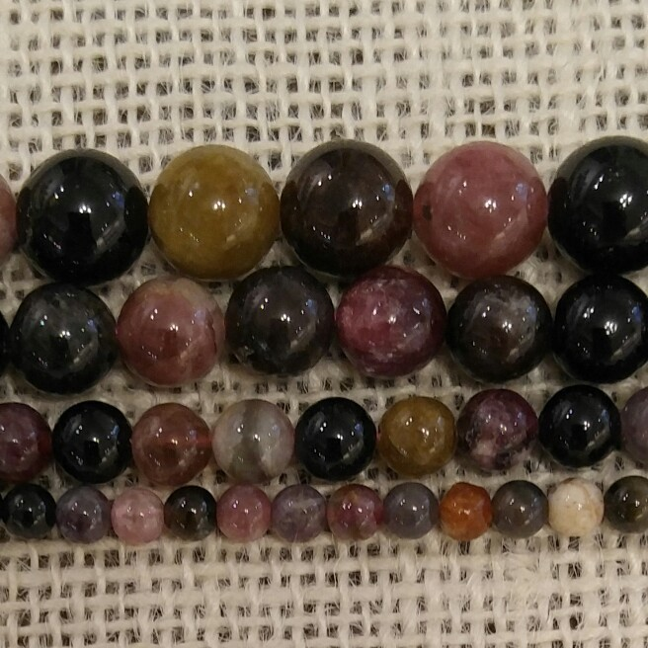
투르말린
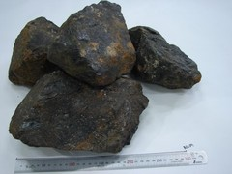

청금석/ 라피스 라줄리
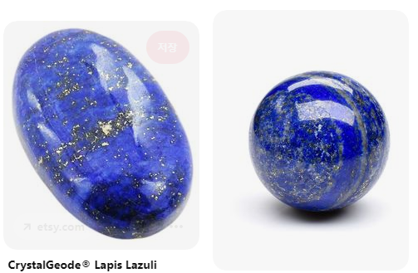

터키석
자수정/애미시스트
가넷
은
토파즈
아쿠아마린
오팔
루비
사파이어
에메랄드
금
다이아몬드
븨브라늄

